前台显示优化
前台显示优化 |  |  |  |  |  | 测试总数量 | 5
测试平台 |  |  |  | 测试日期 |  | Pass | 5
系统&版本 |  |  |  | 最后更新 |  | Fail | 0
文档编写人 |  |  |  | 文档测试人 |  | N/A | 0
策划负责人 |  |  |  | 审阅人员
参考档

序号 | 平台 | 模块 | 功能点 | 前置条件（测试点） | 操作步骤 | 预期结果 | 测试结果 | 备注
1 | 客户端 | / | 任务系统奖励弹窗新增奖励显示 | 1、完成任务中只包含金币奖励 | 1、刷新页面 2、观察弹窗 | 1、奖励为所有未领取的奖励 2、弹窗显示正常，总金额数据无误 | pass | 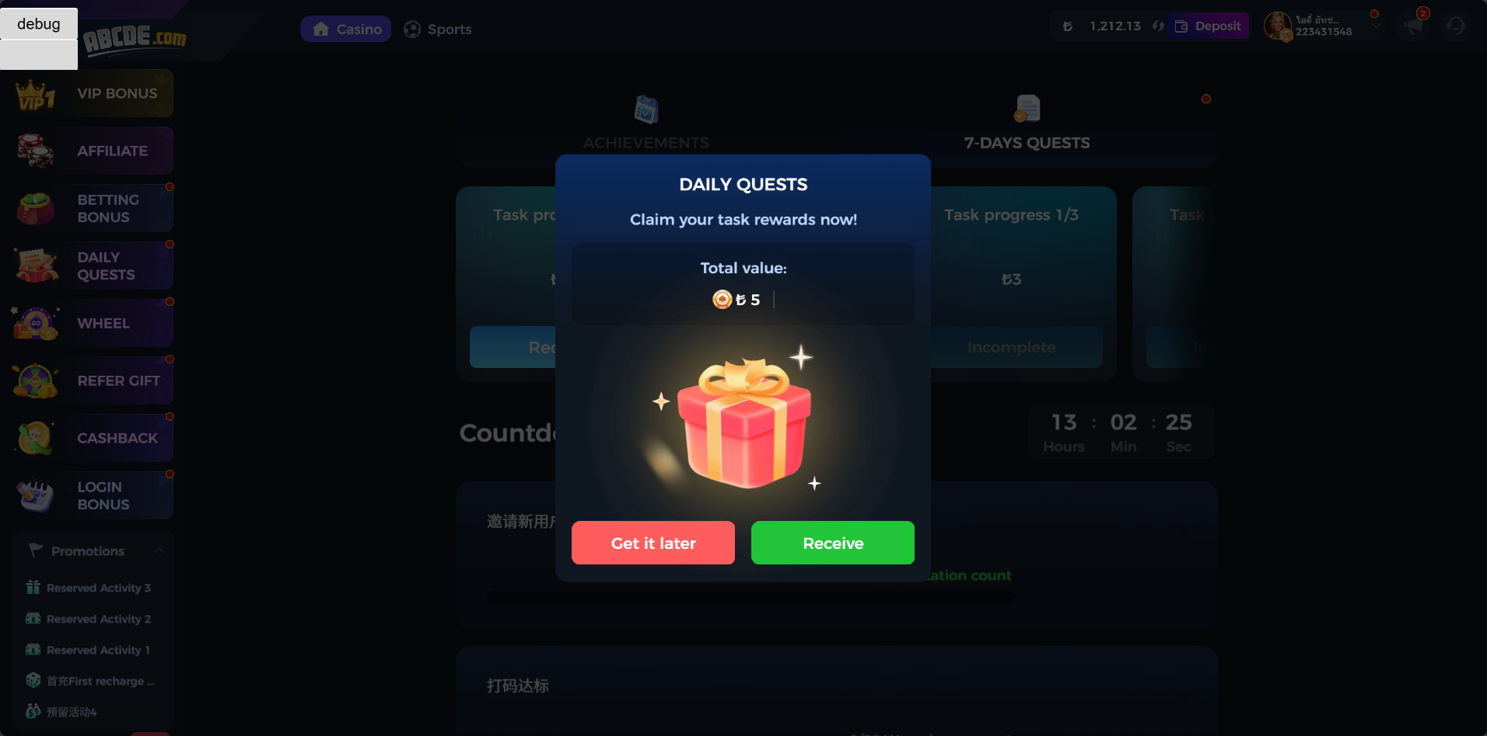
2 |  |  |  | 1、完成任务中只包含免费旋转奖励 |  | 1、奖励为所有未领取的奖励 2、弹窗显示正常，免费旋转次数数据无误 | pass | 
3 |  |  |  | 1、完成任务中只包含金币奖励和免费旋转奖励 |  | 1、奖励为所有未领取的奖励 2、弹窗显示正常，总金额和免费旋转次数数据无误 | pass | 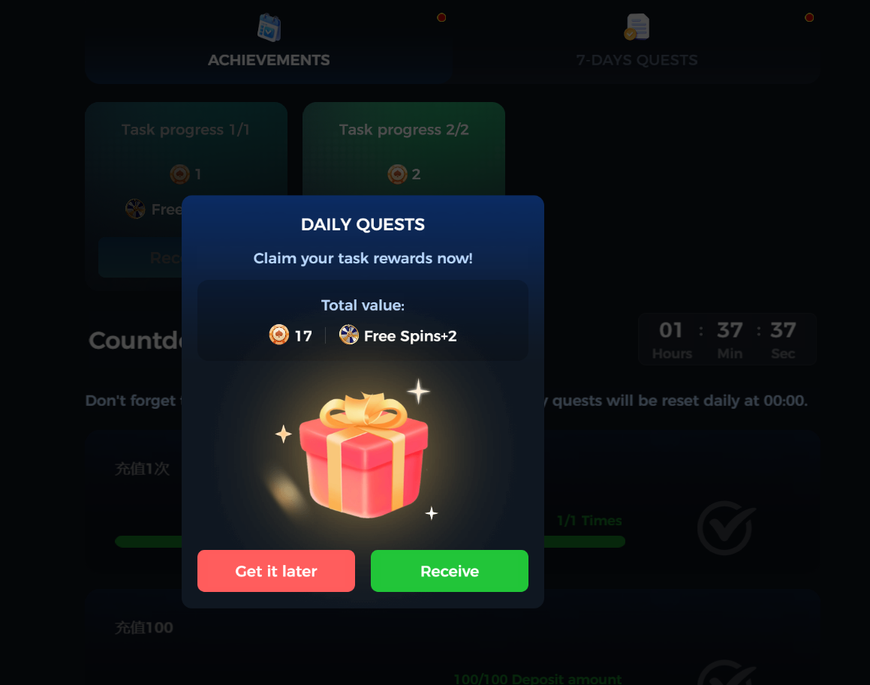
4 |  |  | 多语言修改 | / | 1、观察任务系统主界面未解锁的任务 | 1、未解锁文本修改为【Incomplete】 | pass
5 |  |  | 关联测试-红点 | 1、新创建账号未点击过任务系统 2、完成任务未领取 | / | 1、新账号未进入任务系统时有红点，点击进入后红点消失 2、有未领取的任务有红点，奖励领取完毕红点消失 | pass

